Y.34-2567
ภาพถ่ายและรูปตัดขวางลำน้ำสถานีสำรวจอุทกวิทยาน้ำแม่หล่าย (Y.34)
บ้านแม่หล่าย ต.แม่หล่าย อ.เมือง จ.แพร่ ปี 2567
 |  |  |  |  |  |  |  |  |  |  |  | 2566 |  |  | 2567
 |  |  |  |  |  |  |  |  |  |  |  | สำรวจเมื่อ 9 ก.พ.2566 |  |  | สำรวจเมื่อ 27 ก.พ.2567
 |  |  |  |  |  |  |  |  |  |  |  | ระยะ | ระดับ | ผิวน้ำ | ระยะ | ระดับ | ผิวน้ำ
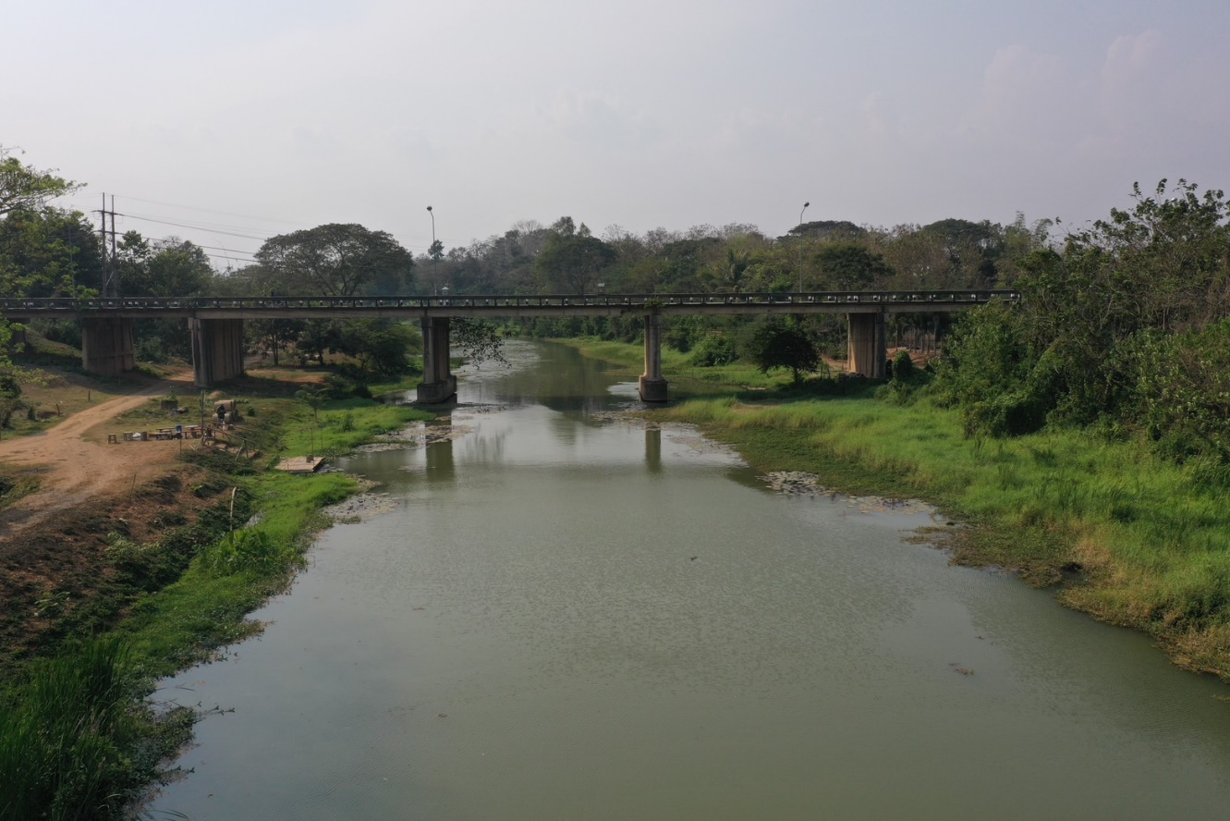
 |  |  |  |  |  |  |  |  |  |  |  | -50 | 167.785 | 159.310 | -50 | 167.714 | 159.170
 |  |  |  |  |  |  |  |  |  |  |  | -40 | 167.730 | 159.310 | -40 | 167.676 | 159.170
 |  |  |  |  |  |  |  |  |  |  |  | -30 | 167.681 | 159.310 | -30 | 167.694 | 159.170
 |  |  |  |  |  |  |  |  |  |  |  | -20 | 167.658 | 159.310 | -20 | 167.666 | 159.170
 |  |  |  |  |  |  |  |  |  |  |  | -10 | 167.687 | 159.310 | -10 | 167.677 | 159.170
 |  |  |  |  |  |  |  |  |  |  |  | 0 | 167.496 | 159.310 | 0 | 167.496 | 159.170
 |  |  |  |  |  |  |  |  |  |  |  | 0 | 167.359 | 159.310 | 0 | 167.290 | 159.170
 |  |  |  |  |  |  |  |  |  |  |  | 5 | 166.235 | 159.310 | 5 | 166.180 | 159.170
 |  |  |  |  |  |  |  |  |  |  |  | 10 | 164.267 | 159.310 | 10 | 164.201 | 159.170
 |  |  |  |  |  |  |  |  |  |  |  | 15 | 162.648 | 159.310 | 15 | 162.704 | 159.170
 |  |  |  |  |  |  |  |  |  |  |  | 20 | 161.961 | 159.310 | 20 | 161.675 | 159.170
 |  |  |  |  |  |  |  |  |  |  |  | 25 | 160.978 | 159.310 | 25 | 160.946 | 159.170
 |  |  |  |  |  |  |  |  |  |  |  | 30 | 161.279 | 159.310 | 30 | 161.090 | 159.170
 |  |  |  |  |  |  |  |  |  |  |  | 35 | 160.884 | 159.310 | 35 | 160.870 | 159.170
รูปตัดขวางลำน้ำน้ำแม่หล่ายที่แนวสำรวจปริมาณน้ำ
 |  |  |  |  |  |  |  |  |  |  |  | 40 | 159.663 | 159.310 | 40 | 159.648 | 159.170
 |  |  |  |  |  |  |  |  |  |  |  | 43 | 159.310 | 159.310 | 43 | 159.170 | 159.170
 |  |  |  |  |  |  |  |  |  |  |  | 45 | 158.310 | 159.310 | 45 | 158.330 | 159.170
 |  |  |  |  |  |  |  |  |  |  |  | 50 | 158.280 | 159.310 | 50 | 157.550 | 159.170
 |  |  |  |  |  |  |  |  |  |  |  | 55 | 157.790 | 159.310 | 55 | 157.610 | 159.170
 |  |  |  |  |  |  |  |  |  |  |  | 60 | 157.910 | 159.310 | 60 | 157.760 | 159.170
 |  |  |  |  |  |  |  |  |  |  |  | 65 | 157.940 | 159.310 | 65 | 157.900 | 159.170
 |  |  |  |  |  |  |  |  |  |  |  | 70 | 158.250 | 159.310 | 70 | 158.030 | 159.170
 |  |  |  |  |  |  |  |  |  |  |  | 75 | 158.210 | 159.310 | 75 | 158.060 | 159.170
 |  |  |  |  |  |  |  |  |  |  |  | 80 | 158.540 | 159.310 | 80 | 158.320 | 159.170
 |  |  |  |  |  |  |  |  |  |  |  | 85 | 159.864 | 159.310 | 85 | 159.747 | 159.170
 |  |  |  |  |  |  |  |  |  |  |  | 90 | 159.881 | 159.310 | 90 | 160.112 | 159.170
 |  |  |  |  |  |  |  |  |  |  |  | 95 | 160.159 | 159.310 | 95 | 160.177 | 159.170
 |  |  |  |  |  |  |  |  |  |  |  | 100 | 160.150 | 159.310 | 100 | 160.080 | 159.170
 |  |  |  |  |  |  |  |  |  |  |  | 105 | 160.182 | 159.310 | 105 | 160.075 | 159.170
 |  |  |  |  |  |  |  |  |  |  |  | 110 | 160.247 | 159.310 | 110 | 160.175 | 159.170
 |  |  |  |  |  |  |  |  |  |  |  | 115 | 160.631 | 159.310 | 115 | 160.245 | 159.170
 |  |  |  |  |  |  |  |  |  |  |  | 120 | 160.892 | 159.310 | 120 | 160.837 | 159.170
ระยะ | -50 | -40 | -30 | -20 | -10 | 0 | 0 | 5 | 10 | 15 | 20 | 125 | 161.214 | 159.310 | 125 | 161.076 | 159.170
ระดับ | 167.714 | 167.676 | 167.694 | 167.666 | 167.677 | 167.496 | 167.290 | 166.180 | 164.201 | 162.704 | 161.675 | 130 | 161.543 | 159.310 | 130 | 161.493 | 159.170
ระยะ | 25 | 30 | 35 | 40 | 43 | 45 | 50 | 55 | 60 | 65 | 70 | 135 | 161.419 | 159.310 | 135 | 161.425 | 159.170
ระดับ | 160.946 | 161.090 | 160.870 | 159.648 | 159.170 | 158.330 | 157.550 | 157.610 | 157.760 | 157.900 | 158.030 | 140 | 161.278 | 159.310 | 140 | 161.193 | 159.170
ระยะ | 75 | 80 | 85 | 90 | 95 | 100 | 105 | 110 | 115 | 120 | 125 | 145 | 161.195 | 159.310 | 145 | 161.095 | 159.170
ระดับ | 158.060 | 158.320 | 159.747 | 160.112 | 160.177 | 160.080 | 160.075 | 160.175 | 160.245 | 160.837 | 161.076 | 150 | 161.104 | 159.310 | 150 | 160.936 | 159.170
ระยะ | 130 | 135 | 140 | 145 | 150 | 155 | 160 | 165 | 170 | 175 | 180 | 155 | 161.358 | 159.310 | 155 | 160.417 | 159.170
ระดับ | 161.493 | 161.425 | 161.193 | 161.095 | 160.936 | 160.417 | 161.258 | 162.240 | 162.850 | 165.235 | 167.209 | 160 | 161.631 | 159.310 | 160 | 161.258 | 159.170
ระยะ | 180 | 190 | 200 | 210 | 220 | 230 |  |  |  |  |  | 165 | 161.847 | 159.310 | 165 | 162.240 | 159.170
ระดับ | 167.485 | 167.563 | 167.560 | 167.535 | 167.585 | 167.663 |  |  |  |  |  | 170 | 162.688 | 159.310 | 170 | 162.850 | 159.170
 |  |  |  |  |  |  |  |  |  |  |  | 175 | 164.857 | 159.310 | 175 | 165.235 | 159.170
 | BM. | 167.293 | ม.(ร.ท.ก.) |  | ตลิ่งฝั่งซ้าย | 167.496 | ม.(ร.ท.ก.) |  | ตลิ่งฝั่งขวา | 167.485 | ม.(ร.ท.ก.) | 180 | 167.121 | 159.310 | 180 | 167.209 | 159.170
 | ท้องน้ำ | 157.550 | ม.(ร.ท.ก.) |  | ศูนย์เสา | 157.270 | ม.(ร.ท.ก.) |  | สำรวจเมื่อ 27 ก.พ.2567 |  |  | 180 | 167.485 | 159.310 | 180 | 167.485 | 159.170
 |  |  |  |  |  |  |  |  |  |  |  | 190 | 167.579 | 159.310 | 190 | 167.563 | 159.170
 |  |  |  |  |  |  |  |  | ผู้สำรวจ นายสุภเดช เตชะสา |  |  | 200 | 167.582 | 159.310 | 200 | 167.560 | 159.170
 |  |  |  |  |  |  |  |  |  |  |  | 210 | 167.563 | 159.310 | 210 | 167.535 | 159.170
 |  |  |  |  |  |  |  |  |  |  |  | 220 | 167.628 | 159.310 | 220 | 167.585 | 159.170
 |  |  |  |  |  |  |  |  |  |  |  | 230 | 167.622 | 159.310 | 230 | 167.663 | 159.170

 |  |  |  | ตรวจสอบหมุดหลักฐานแล้ว

 |  |  |  |  | เปลี่ยนรูปแล้ว

